상품제안서
케미 공룡 LCD 전자노트패드 HIBN-D85A | 상품코드: F22127

 |  |  |  |  |  |  | 02-412-0044 | www.easy1.co.kr
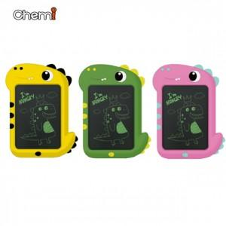

【상세/제작정보】 | 색상 : 화이트, 블루, 블루그레이 인쇄가능사이즈 : 40x12mm(앞)

【인쇄/포장옵션】 | 실크, 레이저 / 포장지포장

【공급단가】 | 수량 | 50~ | 100~ | 500~ | 1,000~ | 2,000~
*VAT별도 | 단가 | 7,800원 | 7,680원 | 7,500원 | 7,200원 | 6,900원

【상품 URL】 | https://dev.easy1.co.kr:443/src/goods_detail.php?gdno=22127

